Sheet1
 |  | PHIẾU YÊU CẦU CUNG CẤP VẬT TƯ |  |  |  | BM.02-QT.10/ISO
 |  |  |  |  |  | Ban hành: 01/06/2018
 |  |  |  |  |  | Lần: 01
Bộ phận/ Phòng ban: Sản xuất- Bảo hành Ngày 16 Tháng 11 Năm 2024
STT | Mục đích |  | Tên vật tư | ĐVT | Số Lượng |  | Ghi chú
 |  |  |  |  | Yêu cầu | Thực Xuất |  | Mũi hàn dao T12 | Hút thiếc
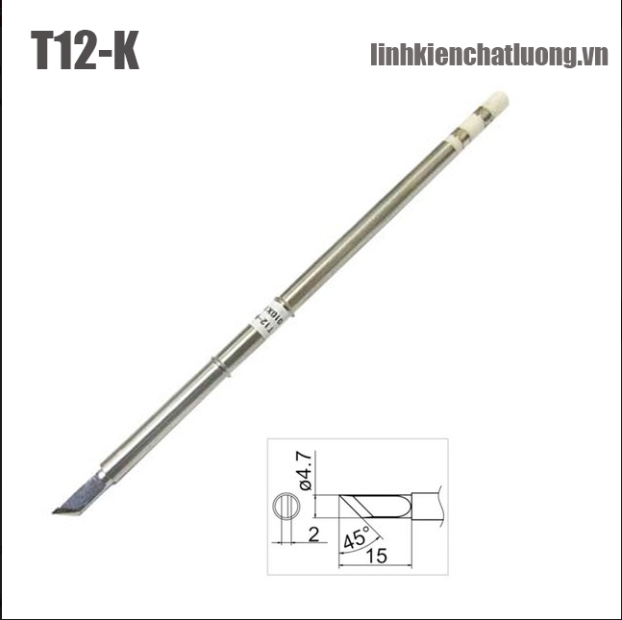
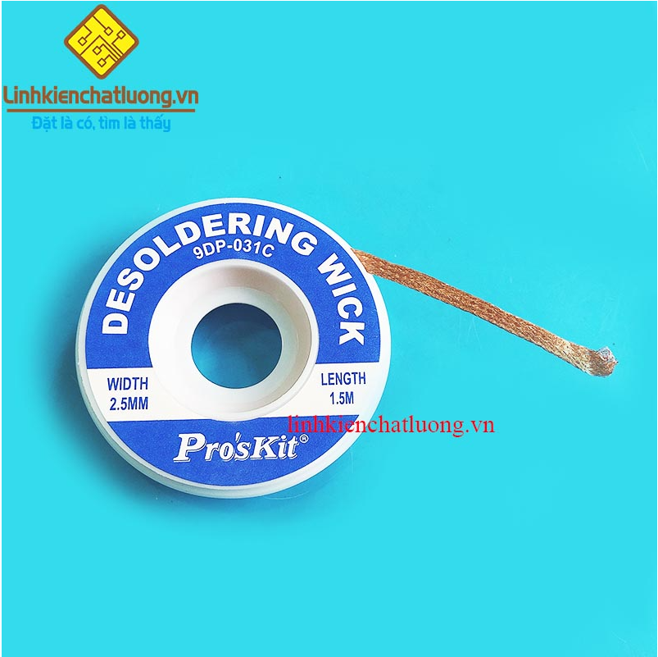
1 | Dùng tháo gỡ - đóng module SIM |  | Dây hút thiếc 9DP-031C 2.5mmx1.5m chính hãng Pro'sKIT | PCS | 6 | 6 | https://linhkienchatluong.vn/hut-thiec---hut-ic---kep-mach/day-hut-thiec-9dp-031c-25mmx15m-chinh-hang-proskit_sp661_ct1566.aspx
2 |  |  | Mũi hàn HAKKO T12-K (dao hàn) | PCS | 4 | 4 | https://linhkienchatluong.vn/mui-han-dao-han/mui-han-hakko-t12-k-dao-han_sp820_ct6528.aspx
3 |  |  | Kẹp mạch BEST BST-M001 | PCS | 2 | 2 | https://linhkienchatluong.vn/hut-thiec---hut-ic---kep-mach/kep-mach-best-bst-m001_sp661_ct1506.aspx
4 |  |  | Băng dính chịu nhiệt rộng 20mm dài 33m | PCS | 2 | 2 | https://linhkienchatluong.vn/bang-dinh-keo-dan-silicon/bang-dinh-chiu-nhiet-rong-20mm-dai-33m_sp781_ct4972.aspx
 |  |  |  |  |  |  |  | Kẹp mạch |  | Băng dính cách nhiệt
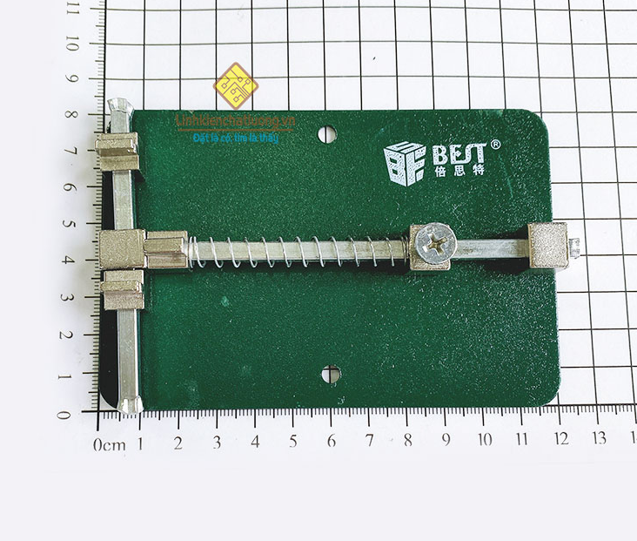
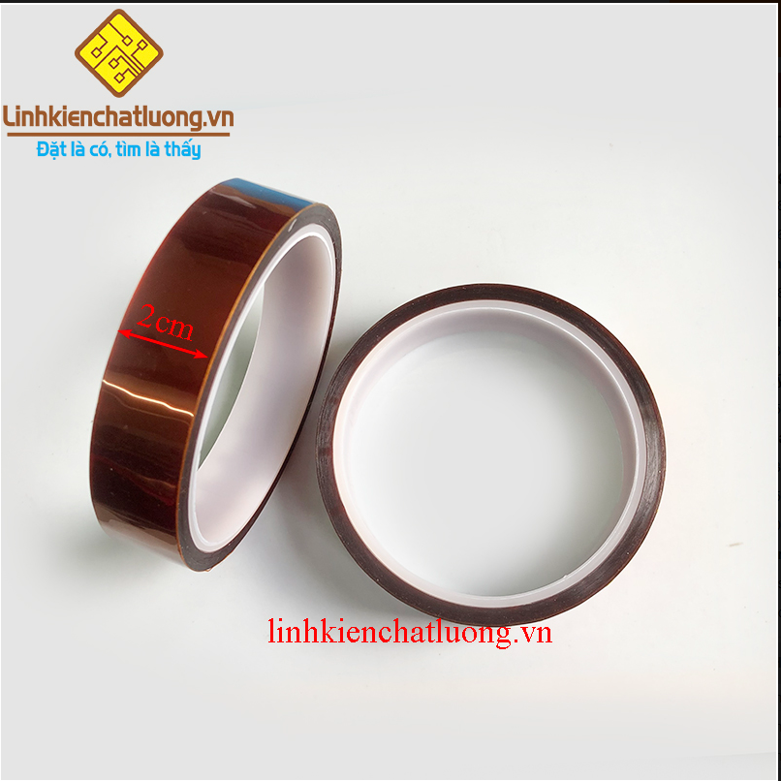
Giám đốc |  | TP.KTTH |  | TP.Phát triển sản phẩm |  | Người lập
(Ký, ghi rõ họ tên) |  | (Ký, ghi rõ họ tên) |  | (Ký, ghi rõ họ tên) |  | (Ký, ghi rõ họ tên)

Nguyễn Hải |  | Trần Thị Thu Hà |  | Nguyễn Tất Hào |  | Hà Văn Thể

